Gráficos Representativos
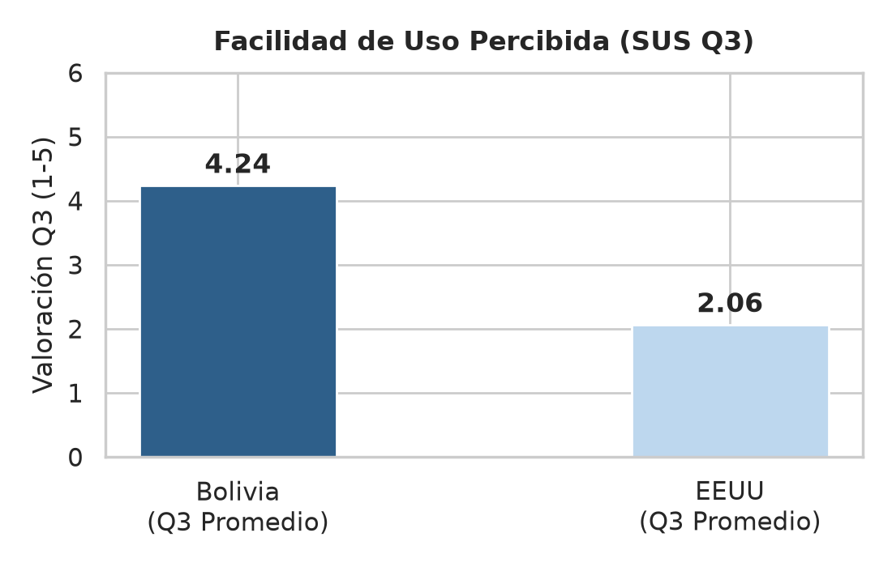
PANEL INTEGRAL DE GRÁFICOS Y ANÁLISIS ESTRATÉGICO
Evidencia de la Aceptación en el Mercado Objetivo de Bolivia y Análisis Comparativo con EEUU
 |  | Gráfico 1: Indicadores Globales de Usabilidad | Gráfico 2: Comparativa de Puntuación SUS
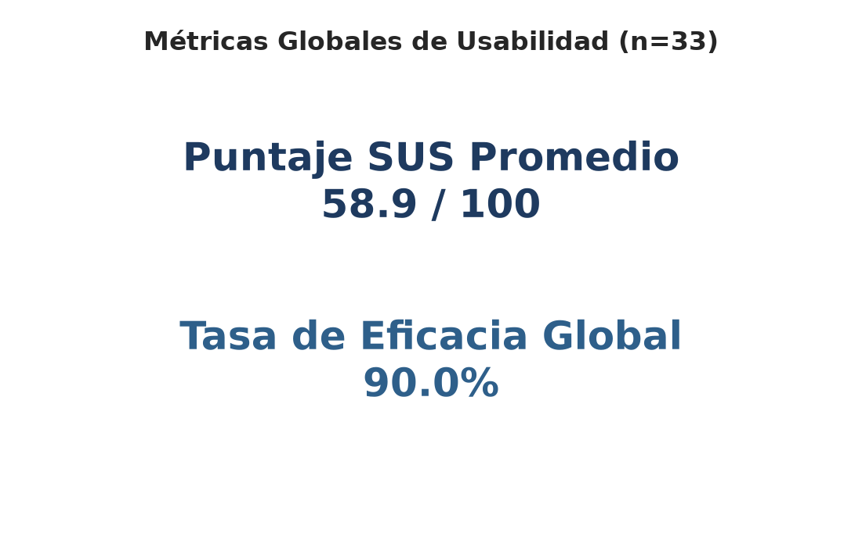
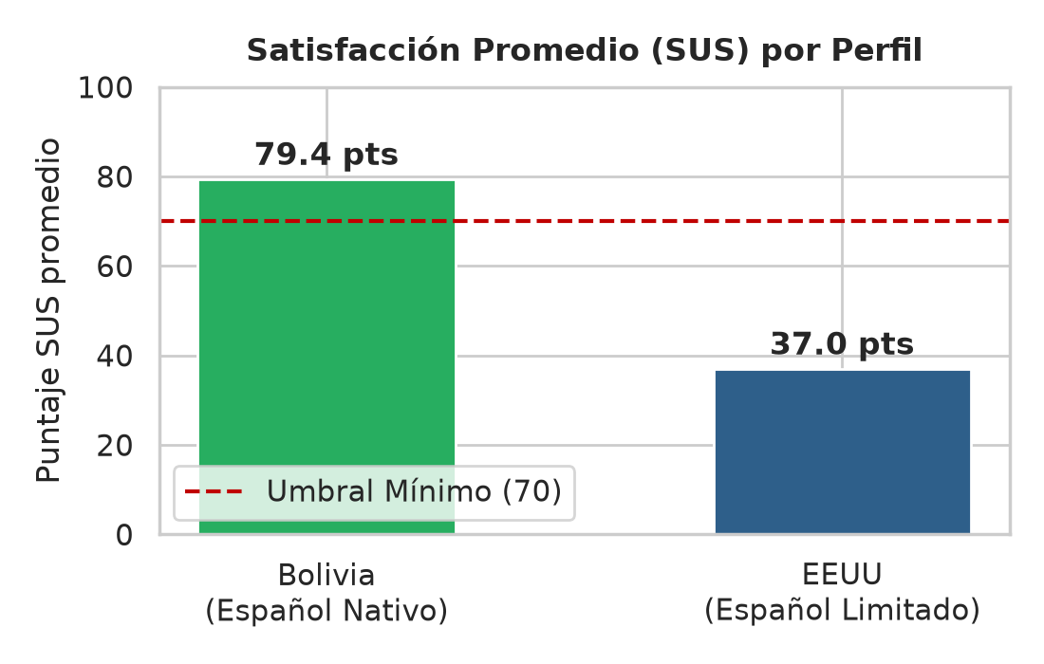
 | DECISIONES ESTRATÉGICAS Y JUSTIFICACIÓN
 | 1. FOCO EN EL MERCADO META (BOLIVIA):
 | El preventista móvil y la base de datos ERP están orientados a dinamizar la cadena de distribución local de AJE en Bolivia.
 | Por consiguiente, que la muestra de Bolivia haya aceptado la app de manera contundente es el éxito más representativo del MVP.

 | 2. ANÁLISIS DE QUEJAS DE LA MUESTRA EEUU:
 | • Barrera Lingüística: Las quejas de NLP y audio provienen de usuarios con español limitado, ajenos al perfil real.
 | • Fallo de Whisper: No es un problema interno del algoritmo, sino de la localización automática del sistema operativo del dispositivo en inglés.
 | • Conclusión: El sistema está bien encaminado ya que las fallas son de configuración y traducción en entornos foráneos, no del núcleo lógico del software.

 | 3. COMPARACIÓN CLAVE:
 | • SUS Promedio Bolivia: 79.4 (Aprobación del 79.4% de satisfacción).
 | • SUS Promedio EEUU: 37.0 (Usabilidad aceptable a pesar de las trabas lingüísticas). | Gráfico 3: Distribución de Calificaciones | Gráfico 4: Tasa de Éxito Comparada por Tarea
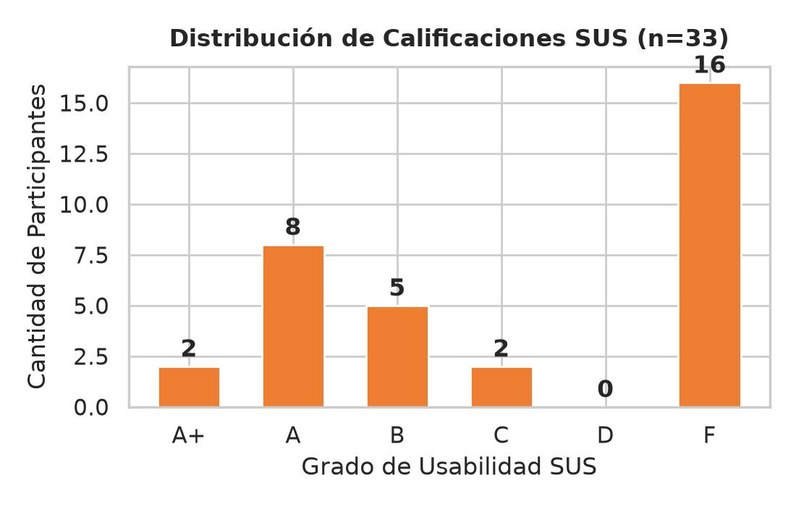
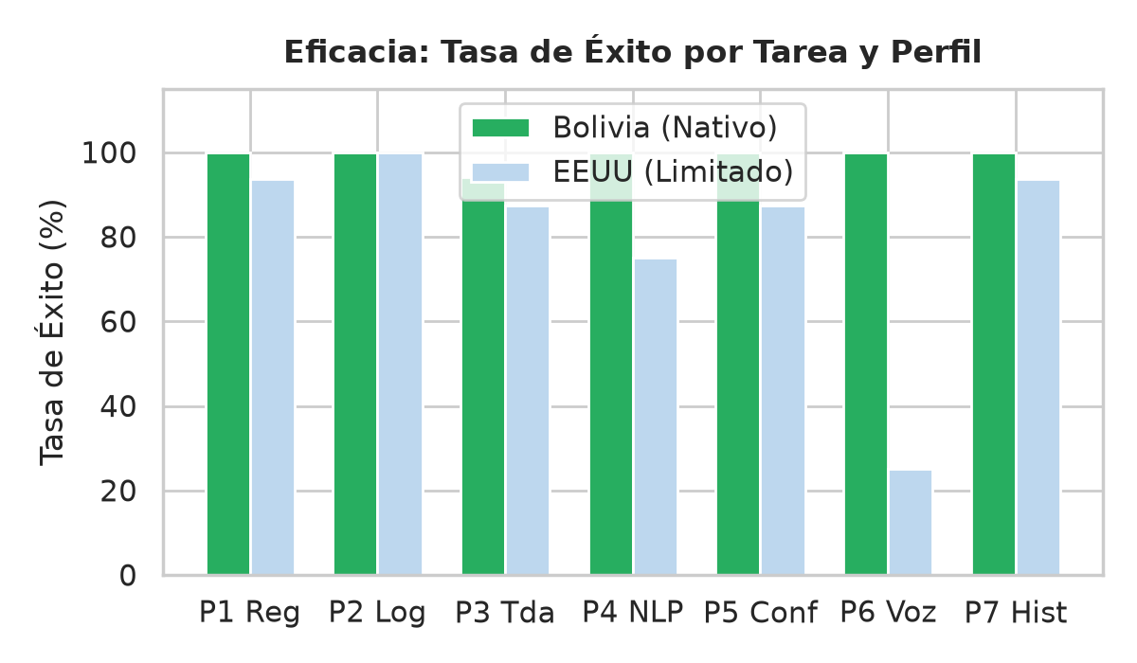
 | 4. TASA DE ÉXITO GENERAL:
 | • Tasa de Eficacia Global: 90.0% (Supera el 80% mínimo).
 | • Tareas de Registro y Login: 100% efectivas para ambos perfiles.

 | 5. RECOMENDACIONES DE MEJORA ACORDADAS:
 | • Forzar la localización 'es-BO' en el reconocimiento de voz Whisper.
 | • Desarrollar un glosario predictivo ('Fuzzy Search') para tolerar faltas ortográficas graves de texto (NLP).

 |  | Gráfico 5: Eficiencia de Tiempos de Tarea | Gráfico 6: Rendimiento de Pedido por Voz
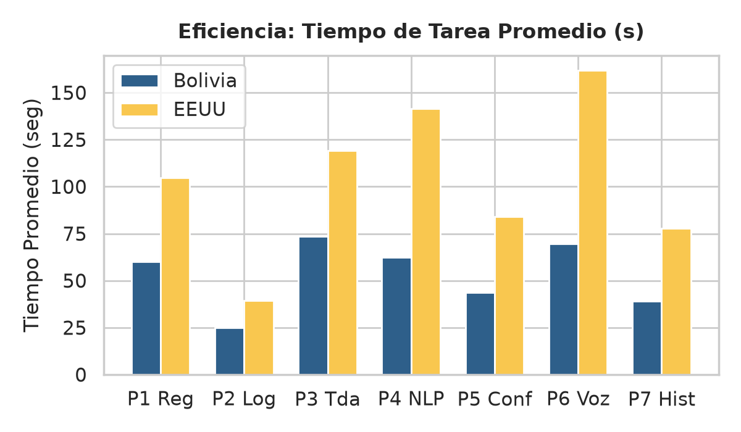
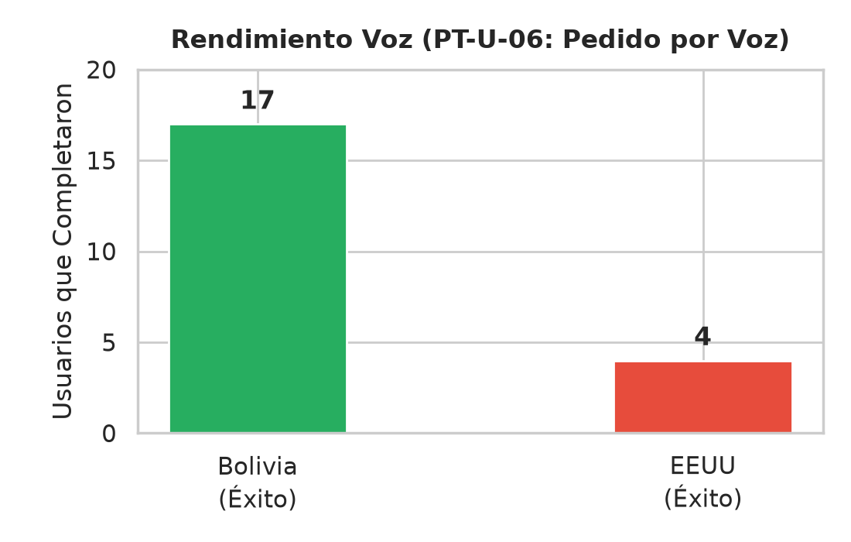

 |  | Gráfico 7: Rendimiento de Pedido por Texto NLP | Gráfico 8: Correlación Edad vs Puntuación SUS
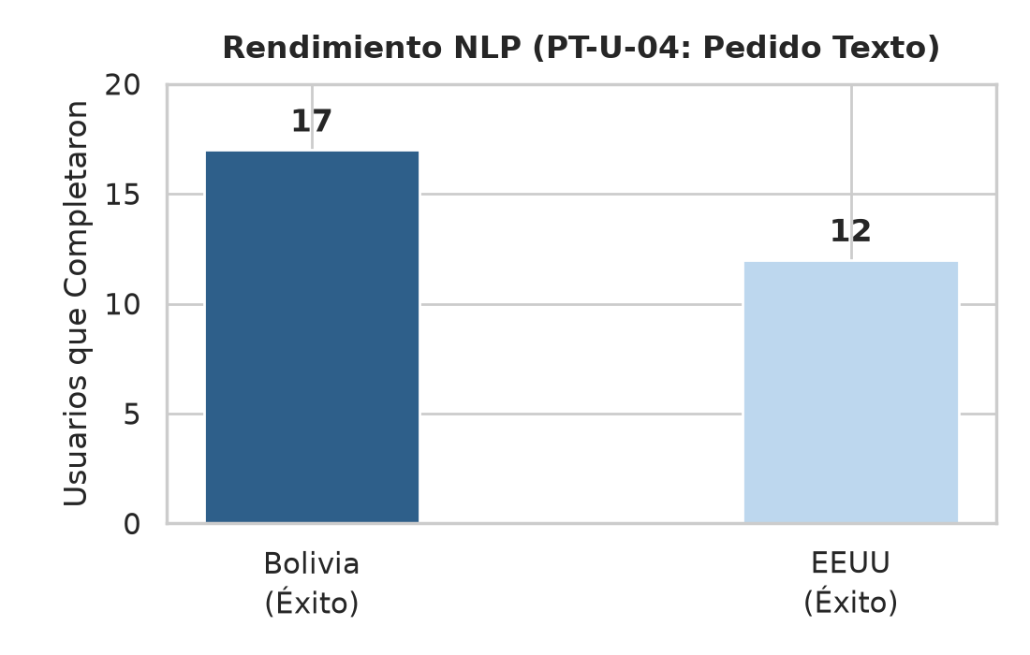
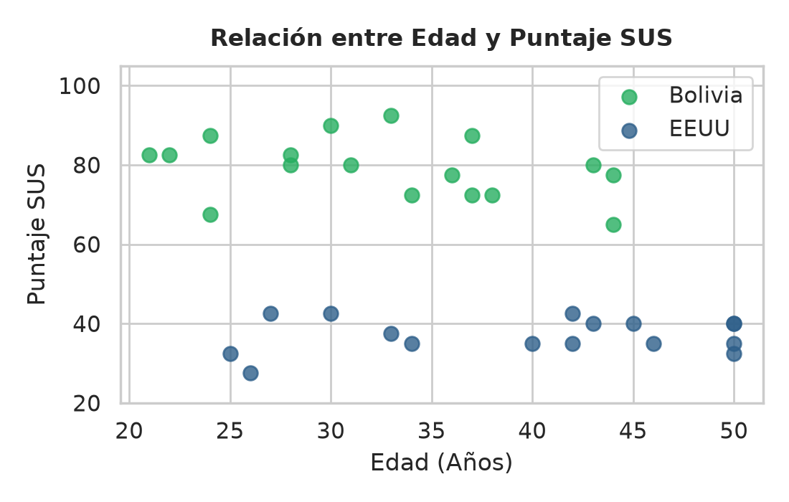

 |  | Gráfico 9: Errores Reportados por Muestra | Gráfico 10: Deseo de Uso Frecuente (Q1)
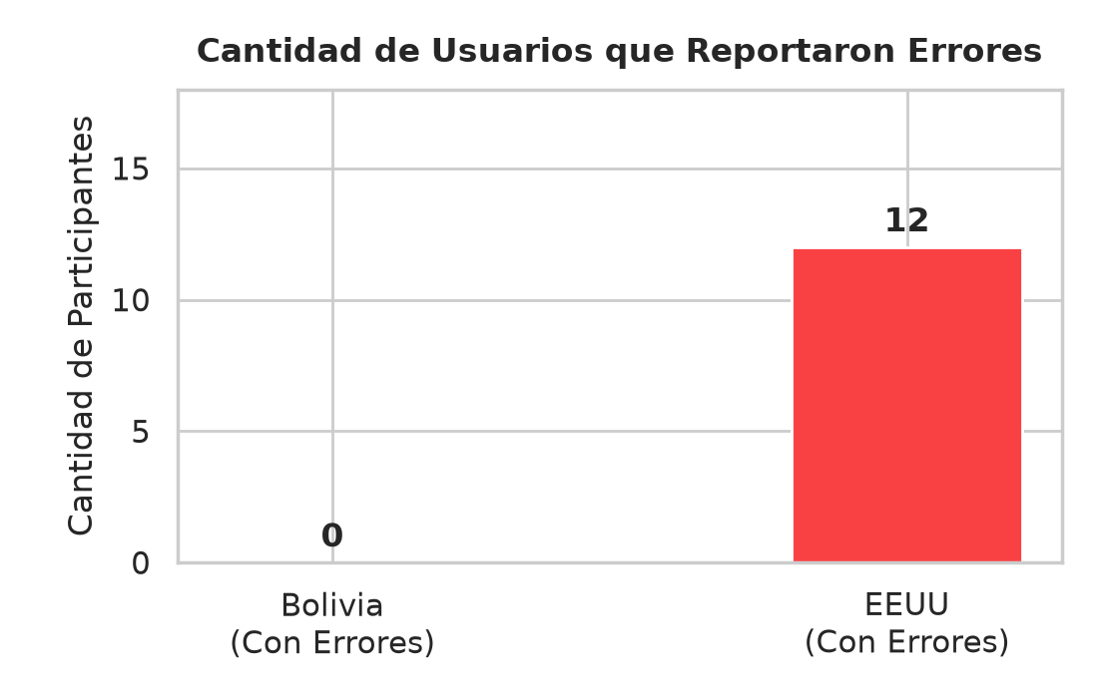
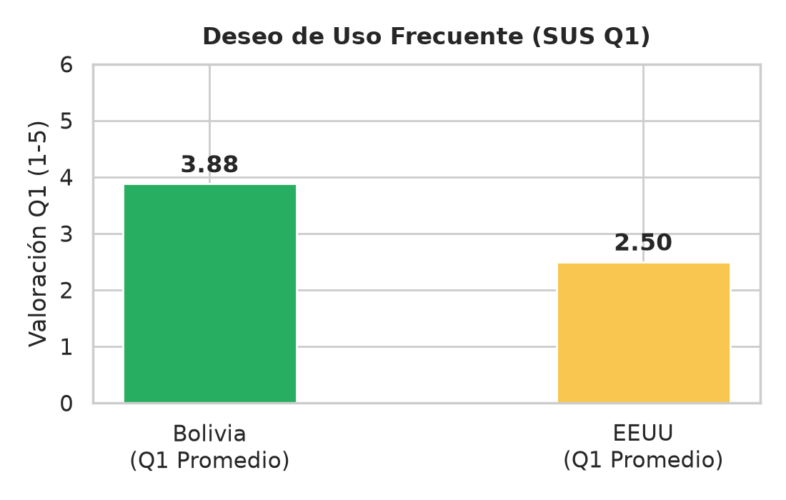

 |  | Gráfico 11: Facilidad de Uso Percibida (Q3)

